bank details
Required Information | 中文Chinese | 英文English
账户开户名： Bank Account Name: | 张蒙蒙 | ZHANGMENGMENG
开户行： Bank Name: | 中国工商银行北京海淀支行 | Industrial and Commercial Bank of China Beijing Haidian District Sub-branch
账户号： Bank Account Number: | 6217230200000467904 | 6217230200000467904
开户行地址： Bank Address: | 北京市海淀区中关村东路甲100号 | No. 100 East Zhongguancun Road, Haidian District, Beijing
银行swift code Bank Swift Code: | ICBKCNBJBJM | ICBKCNBJBJM
电子邮箱： Email: | 812688875@qq.com | 812688875@qq.com
联系人： Contact Person: | 张蒙蒙 | ZHANGMENGMENG
联系电话： Contact Number: | 15210900156 | 15210900156
地址： Address: | 證件地址：河南省武陟县兴华路7号附4号 聯絡地址：北京市育慧西里社区4号楼1单元202 | Room 202, Building 4, Yuhui Xili Community, Beijing
邮编： Postal Code: | 100012 | 100012
身份证号码： Identification Card Number: | 410823198812050048 | 410823198812050048
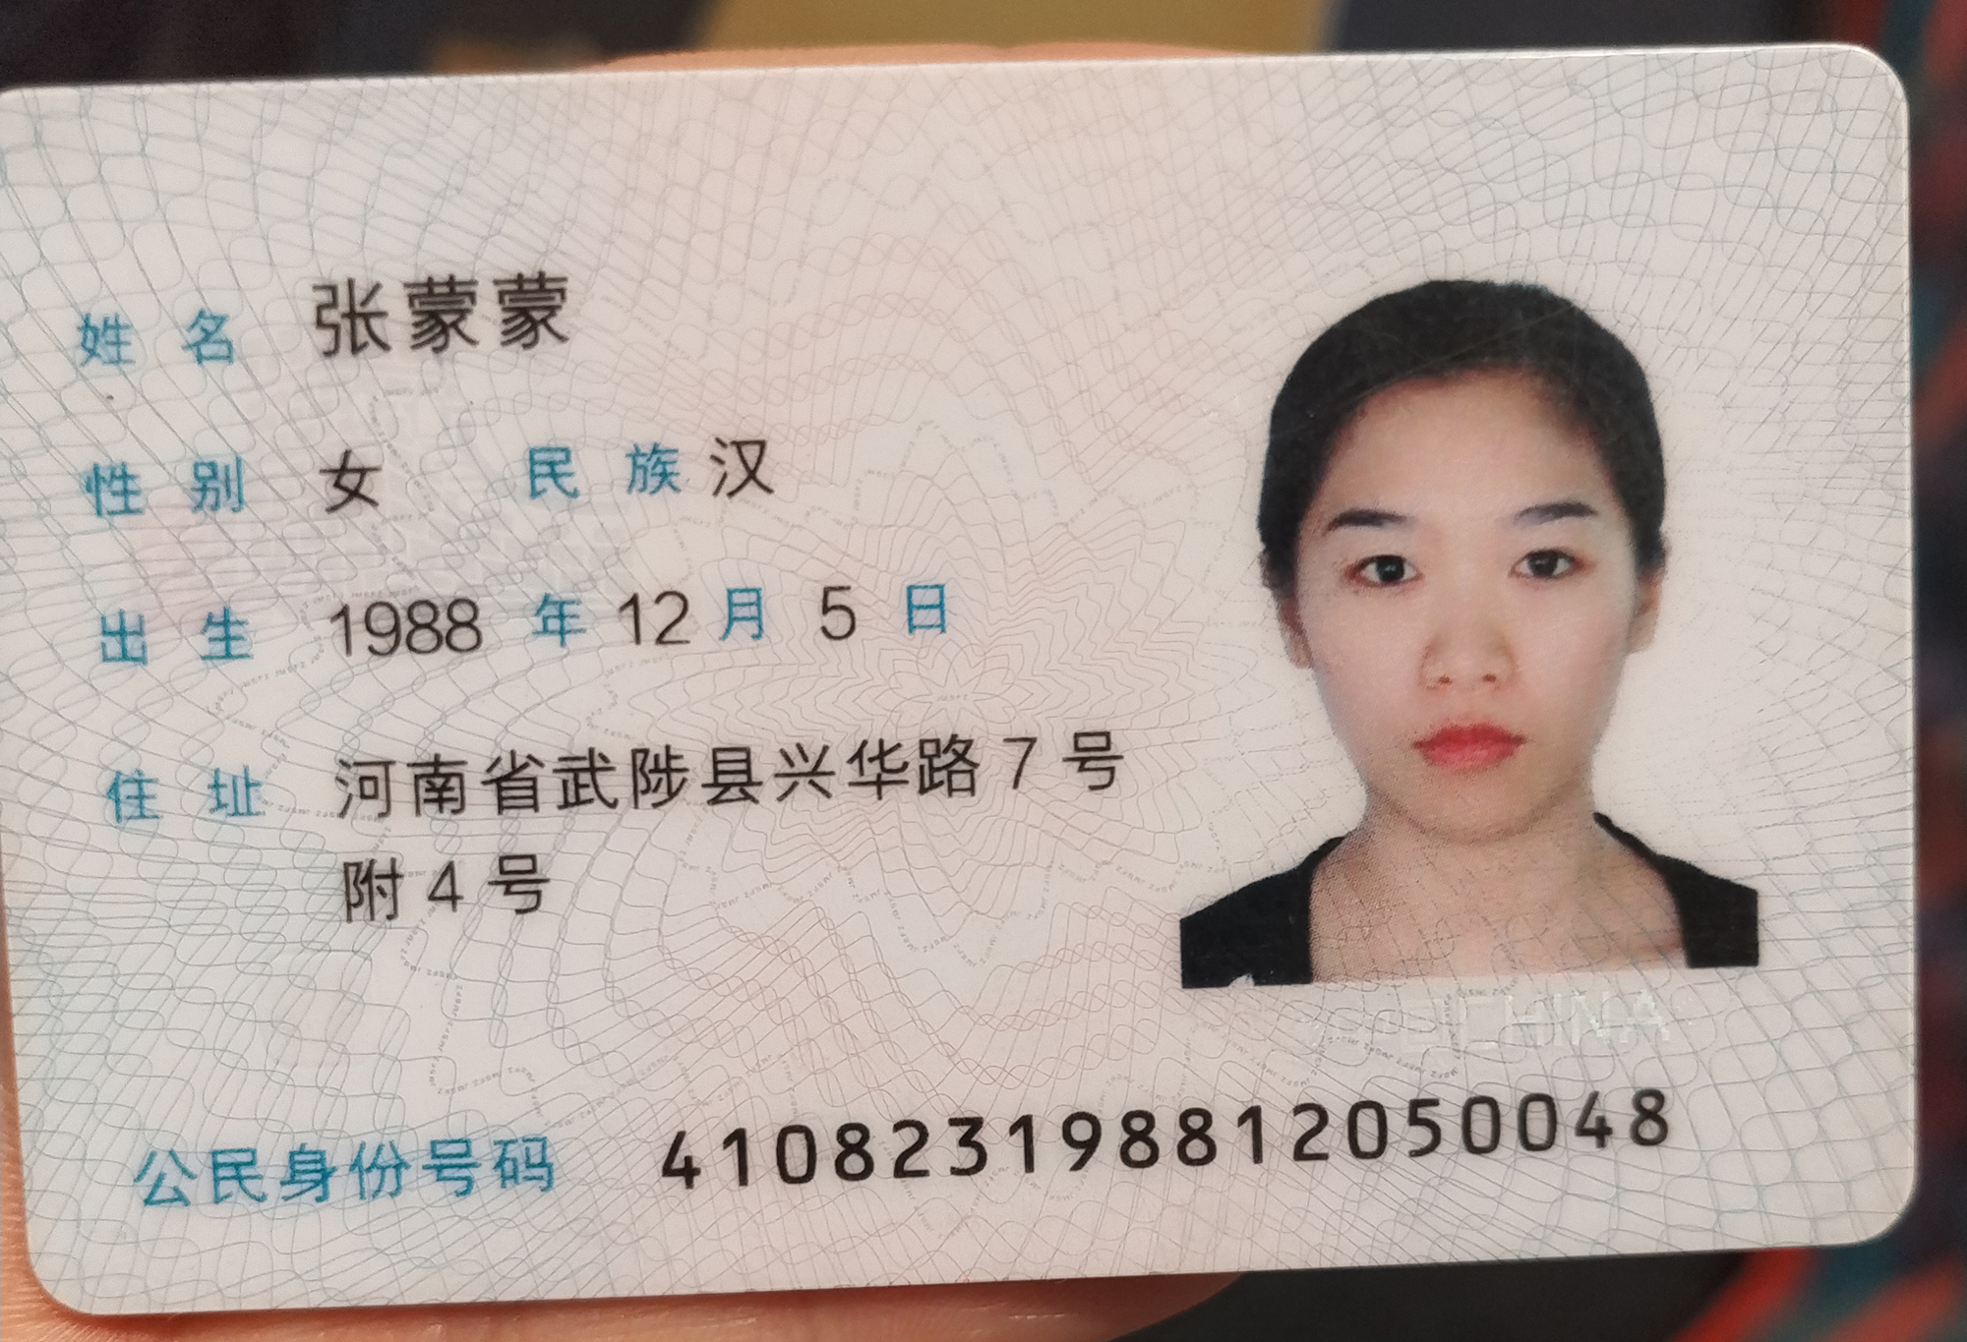 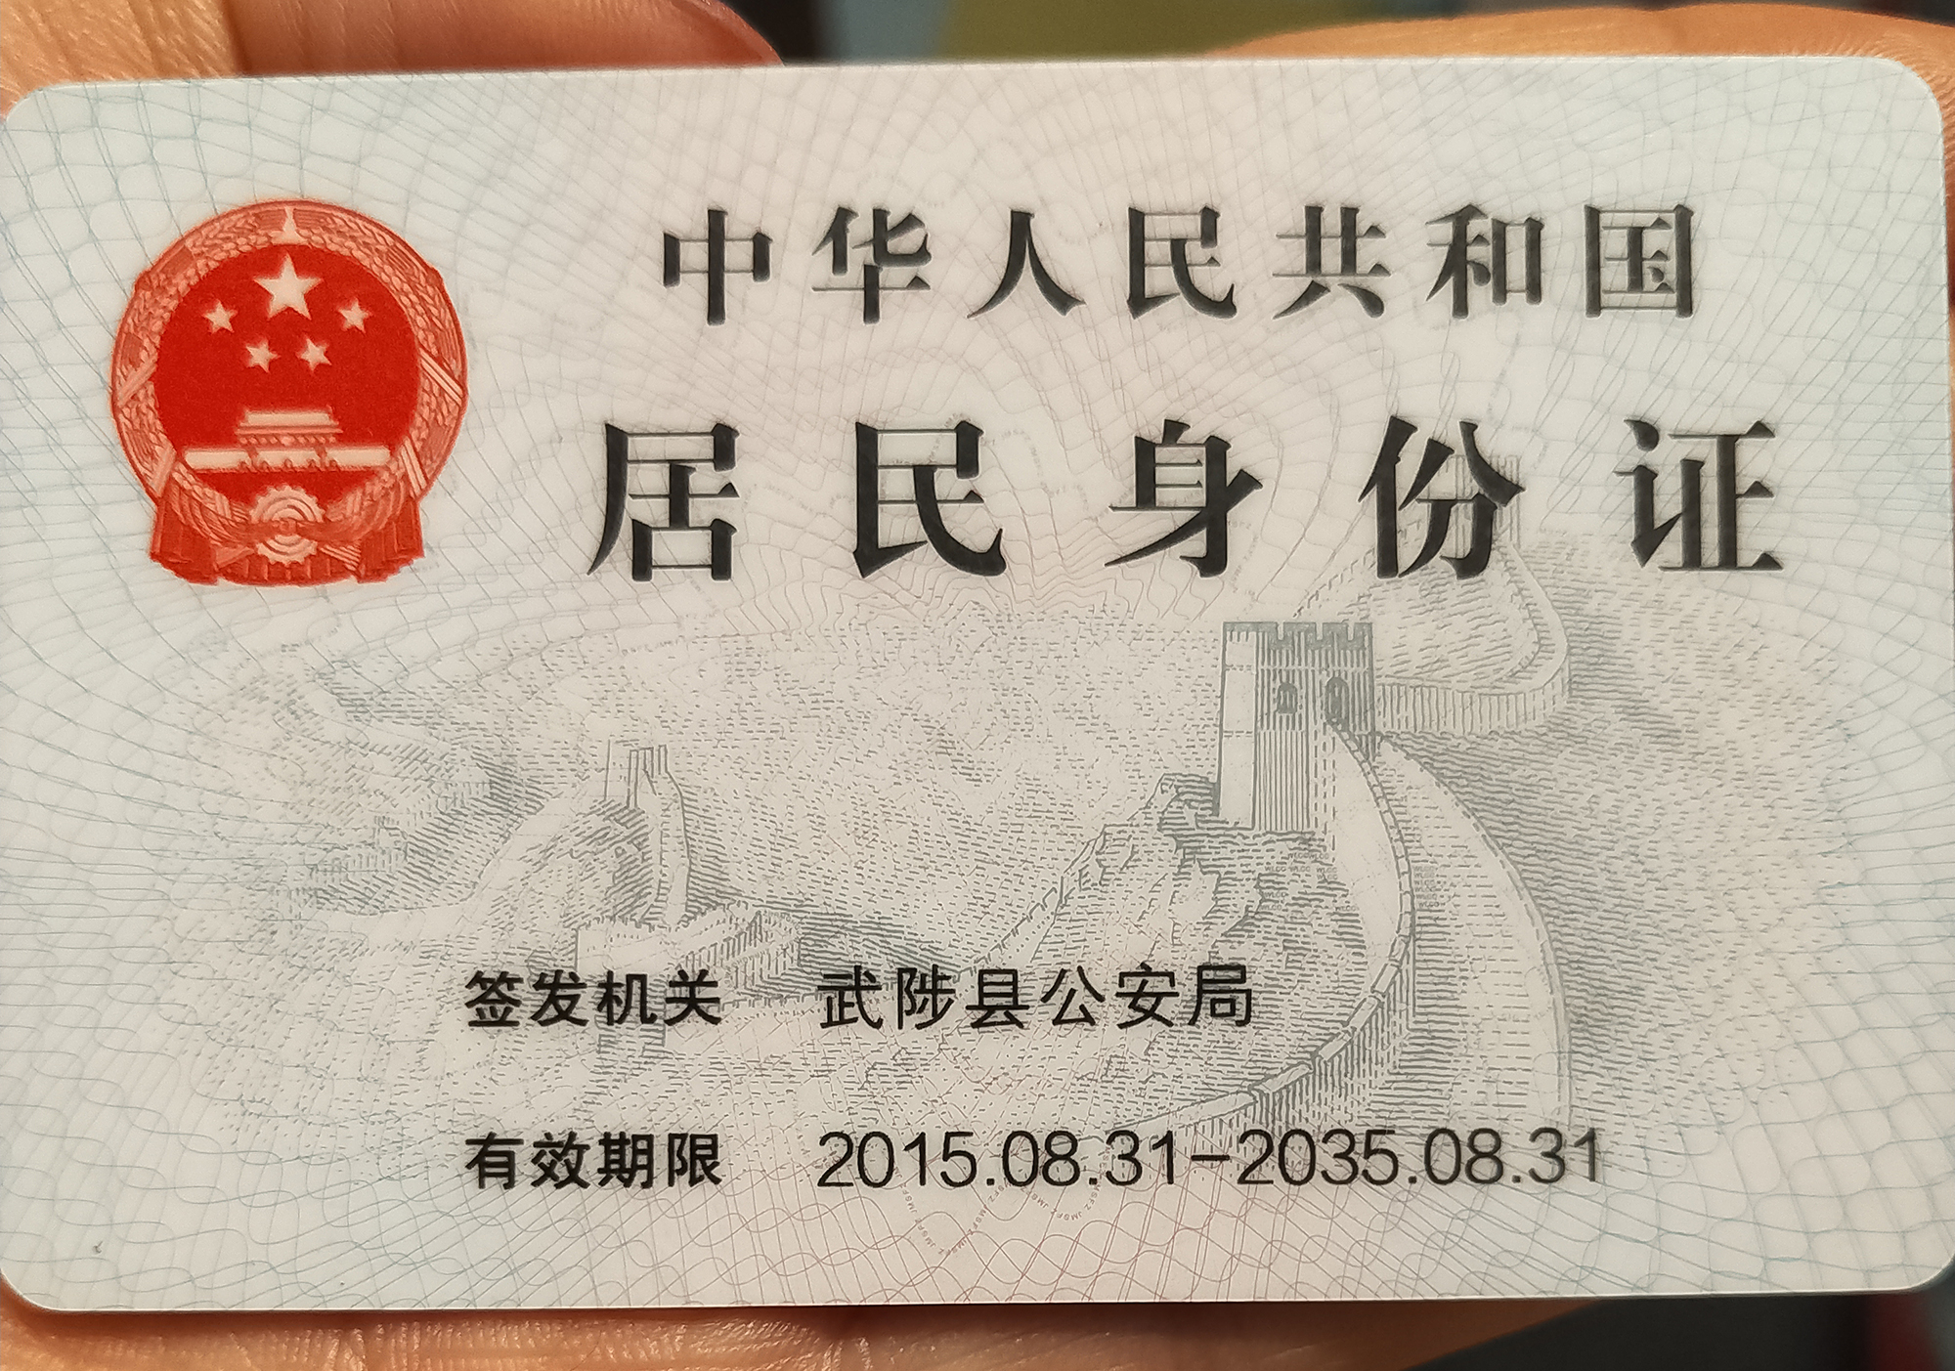 身份证电子档 Copy of Identification Card

